샘플수량 및 일정
No. | Model number | Qty | SPS Qt'y comment | shipping date | transportation method | Shipping address
1 | 600-KYO-JC-KC1-FPCB | 10 | 22 | 2026-05-29 | Fedex | MCO office
2 | 120-KYO-JC-KC1 | 30 | 32 | 2026-06-16 | Fedex | MCO office
3 |  | 30 | 32 | 2026-07-10 | Fedex | MCO office
4 | 120-KYO-JC-KC2 | 30 | 32 | 2026-06-12 | Fedex | MCO office
5 |  | 100 | 32 -> 102 | 2026-06-25 | Fedex | MCO office
adjusted |  |  | 70 | 2026-07-24 | Fedex | MCO office
6 | 120-KYO-EJ-DG1 | 30 | 32+2 | 2026-06-12 | Fedex | MCO office
7 |  | 30 | 32 | 2026-06-29 | Fedex | MCO office

MCO 샘플 제안가
 |  |  |  | 1.28
No. | Model number | SPS Qt'y comment | MFC | Quoted price (MFC*1.28*2) | Amount | JPY (견적) |  | Updated | 2026-05-19
1 | 600-KYO-JC-KC1-FPCB | 22 | ¥800 | ¥1,500.00 | ¥1,500.00 | ¥35,055 |  | RMB-KRW | 220.46
2 | 120-KYO-JC-KC1 | 32 | ¥80.85 | ¥206.98 | ¥6,623.23 | ¥154,785 | ` | USD-RMB | 6.80
3 |  | 32 | ¥80.85 | ¥206.98 | ¥6,623.23 | ¥154,785 |  | USD-JPY | 158.98
4 | 120-KYO-JC-KC2 | 32 | ¥80.96 | ¥207.26 | ¥6,632.24 | ¥154,996 |  | RMB-JPY | 23.37
5 |  | 102 | ¥80.96 | ¥207.26 | ¥21,140.28 | ¥494,048
6 | 120-KYO-EJ-DG1 | 32 | ¥50.94 | ¥130.41 | ¥4,173.00 | ¥97,523
7 |  | 32 | ¥50.94 | ¥130.41 | ¥4,173.00 | ¥97,523
실비용
 |  |  |  |  | ¥50,864.99 | ¥1,188,715

No. | Model number | SPS Qt'y comment | MFC | Amount
1 | 600-KYO-JC-KC1-FPCB | 22 | ¥800 | ¥800
2 | 120-KYO-JC-KC1 | 32 | ¥80.85 | ¥2,587.20
3 |  | 32 | ¥80.85 | ¥2,587.20
4 | 120-KYO-JC-KC2 | 32 | ¥80.96 | ¥2,590.72
5 |  | 102 | ¥80.96 | ¥8,257.92 |  | ¥16,921.79
6 | 120-KYO-EJ-DG1 | 32 | ¥50.94 | ¥1,630.08
7 |  | 32 | ¥50.94 | ¥1,630.08
 | QiCai FPCB 3종 | 1 | ¥3,000.00 | ¥3,000.00
 | A053-X0104 (metal plate) | 2 | ¥330.00 | ¥660.00
 | Tooling metal plate | 1 | ¥3,700.00 | ¥3,700.00
 | Tooling DG-ST1 SR | 1 | ¥6,500.00 | ¥6,500.00
 |  | TTL |  | ¥33,943.20

PKG
Model | Description | Check | Remark | Final data
KYO-JC-KC1 | Product Label | OK
 | Manual (A3 Art paper) | OK | ► (5/20) Spacer에 대한 매뉴얼 수정 작업 진행중 ► 6/5 updated.
 | gift box drawing | OK
 | C/T warning label (red) | OK |  |  | [Gift box drawing (3종)] | [Label drawing (3종)] | C/T warning label
KYO-JC-KC2 | Product Label | OK
 | Manual (A3 Art paper) | OK | ► 아직 릴리즈 안됨 6/4까지 요청함. ► 6/5 updated.
 | gift box drawing | OK
 | C/T warning label (red) | OK |  |  | [JAN code] Ai 파일 별도
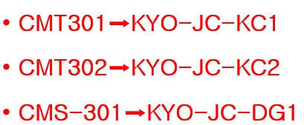
KYO-JC-DG1 | Product Label | OK
 | Manual (A3 Art paper) | OK | ► 아직 릴리즈 안됨 6/4까지 요청함. ► 6/5 updated.
 | gift box drawing | OK
 | C/T warning label (red) | OK

▪비고1 : KC1/KC2 테블릿 자켓은 gift box로 포장해서, 10개씩/ CT적재된다. ▪비고2 : DG1카톤박스 적재 수량 TBD -> FIX안됨. ▪비고3: 메뉴얼 접는 지침에 따라 접어야 함. ▪비고4 : JAN Code 요망 (5/28)

Revision : ▪6/4 : DG1의 카톤적재수량이 100개에서 20 또는50개로 조정요청함. 최종 PKG세부사항을 Fix하라고 6/4위클리미팅에서 요청함. ▪6/5 : 매뉴얼의 지침서가 업데이트 되었음. 로고가 보이도록, 접는 방법도 약간 바뀜.

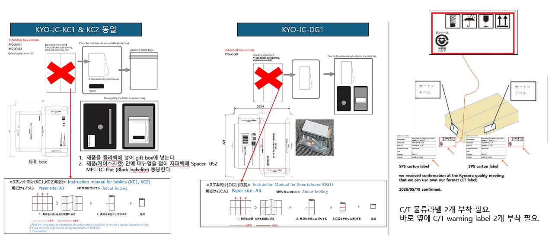

SPS carton label
(26/05/27)
JAN code 필요

(26/06/05)
Manual folding instruction has been updated.
Refer to manual tab.

Manual
26/6/5 Manual updated.
: logo가 보이도록 변경되고, 접는 방식이 살짝 달라짐.
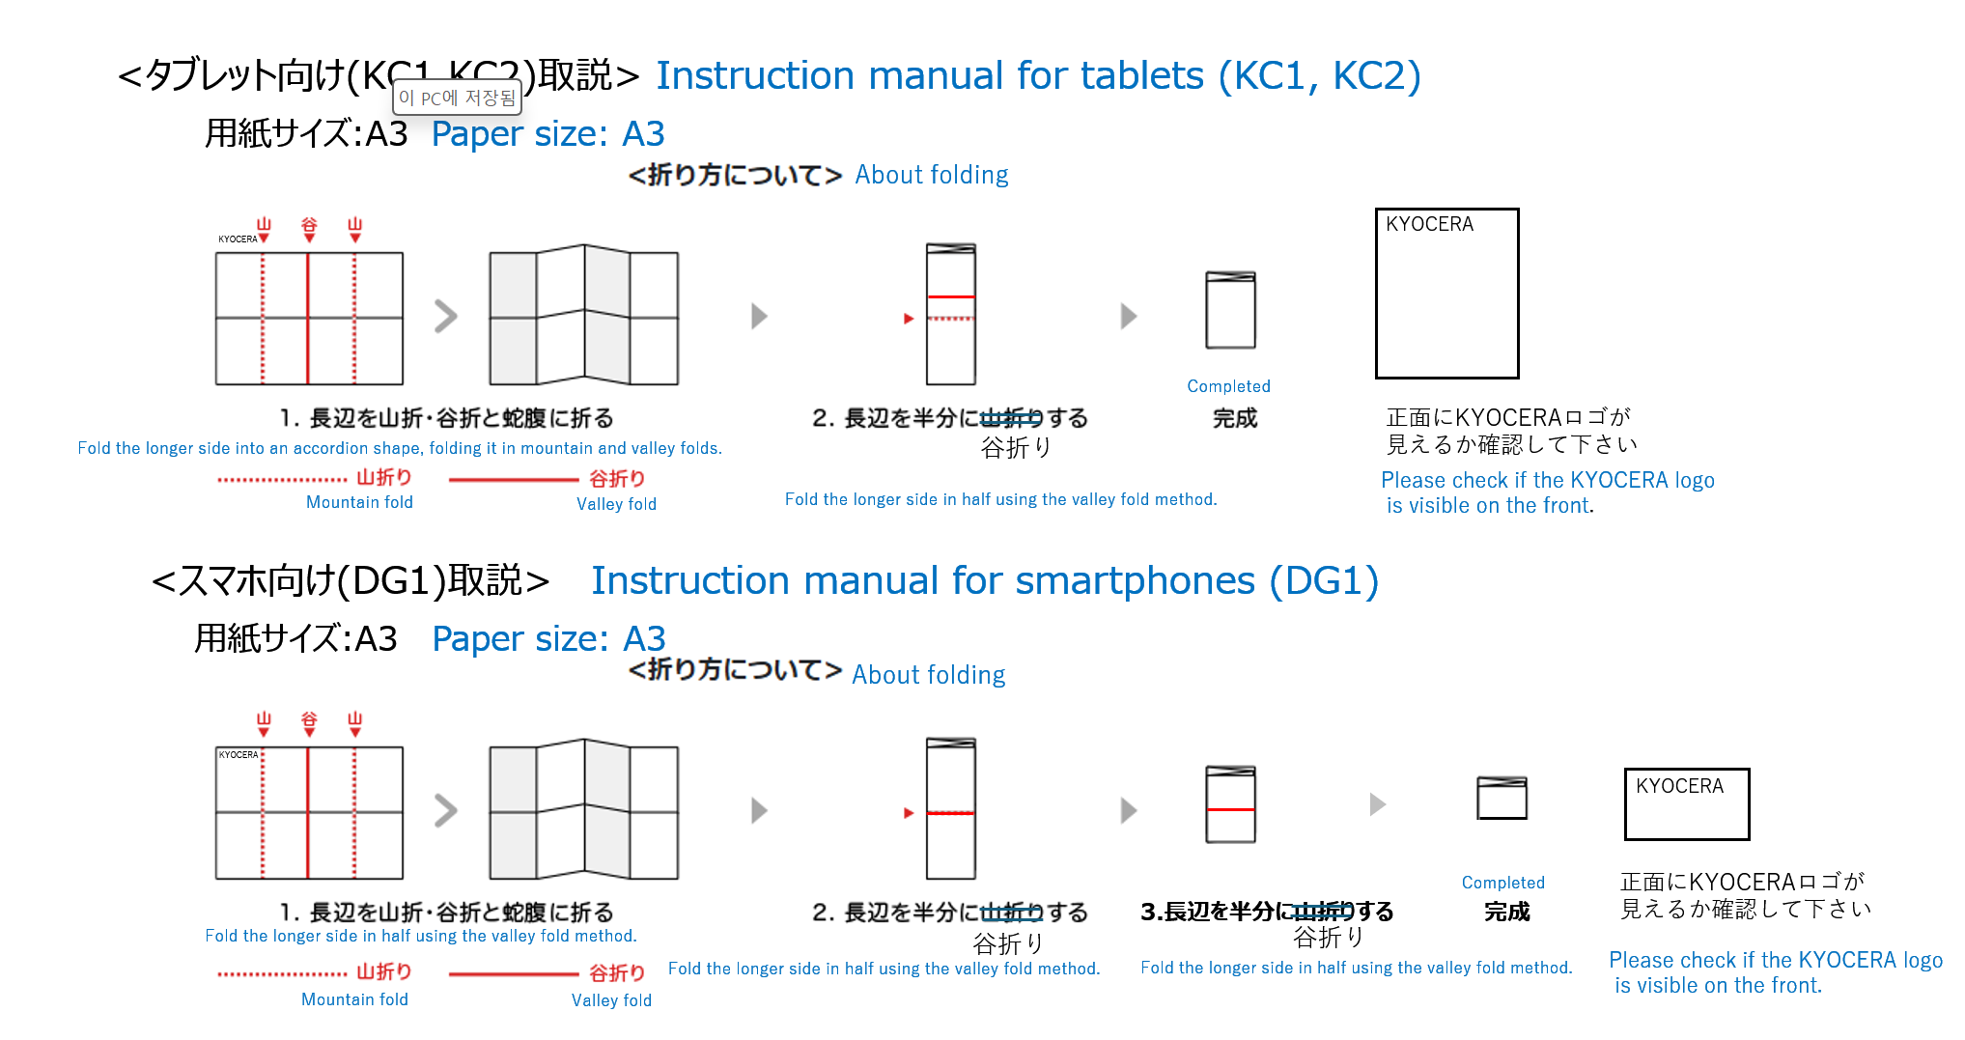

 | [파일명] : 260604_DMT1 Layout Data 2
 | https://97.gigafile.nu/0913-d6881644a1f3019c59c2f70254d380979

